Principal
 |  |  |  | CARACTERÍSTICAS GEOMÉTRICAS DE ENGRENAGENS CILINDRICAS DE DENTES RETOS OU HELICOIDAIS CONFORME NORMA ISO 21771 - 2007 e DIN 3960 - 1987
5C:CD:5B:57:CE:6B |  | Eng.º Roberto Perracini
 |  | www.eneng.com.br
NOVO
CALCULO
SALVAR DADOS
RECUPERAR DADOS
IMPRIMIR
 |  | Preencher somente células |  |  |  |  |  |  |  | Versão 22.09.21
 |  | Células | indicam erro
Descrição |  |  |  | Eng. 1 | Eng. 2 | Unid. | Help | Descrição |  |  |  | Eng. 1 | Eng. 2 | Unid. | Help
Referência | Este valor será preenchido pelo sistema quando do uso da opção salvar dados |  |  |  |  | 6 |  | Altura do dente | Com a correção adotada | da cabeça | ha | 2.994 | 1.437 | mm
Cliente |  |  |  | Cliente 1 |  |  |  |  |  | do fundo ou pé | hf | 1.500 | 3.057
Nº do desenho da engrenagem 1 |  |  |  | Desenho 1 |  |  |  |  |  | total | h | 4.494 | 4.494
Nº do desenho da engrenagem 2 |  |  |  | Desenho 2 |  |  |  |  | Com a correção máxima real e com o mesmo valor de k | da cabeça | hamax | 2.897 | 1.307 | mm
Número de dentes |  |  | Z | 30 | 71 |  |  |  |  | do fundo ou pé | hfmax | 1.596 | 3.187
Redução |  |  | u | 2.3667 |  |  |  |  |  | total | h | 4.494 | 4.494
DP
Módulo normal |  |  | mn | 2 |  | mm |  | Tolerância para os diâmetros externos |  | Campo e qualidade |  | h8
º ' "
Ângulo de pressão normal |  |  | αn | 20.000000 |  | gd |  |  |  | Afastamento Superior |  | 0.000 | 0.000 | mm
º ' "
Ângulo de hélice |  |  | β | 15.000000 |  | gd |  |  |  | Afastamento Inferior |  | -0.046 | -0.063
Direção do ângulo de hélice |  |  |  | Esquerda | Direita |  |  | Diâmetro de cabeça com x nominal | Nominal para usinagem do blanque |  | da | 68.104 | 149.883 | mm
Entre centros de trabalho |  |  | aw | 105.000 |  | mm |  |  | Nominal para medição |  |  | 68.104 | 149.847
Tolerância do entre centros (ISO 286-1) |  |  | Ai | js7 |  |  |  |  | Para usinagem do blanque | Máximo | damaxub | 68.104 | 149.883
Desvios limites devido a tolerância do entre centros |  |  | Aa.e/i | 0.018 | -0.018 | mm |  |  |  | Mínimo | daminub | 68.058 | 149.820
Entre centros + desvios |  |  | aw.e/i | 105.018 | 104.983 | mm |  |  | Para medição após usinagem dos dentes | Máximo | damaxm | 68.104 | 149.847
Entre centros sem deslocamento do perfil |  |  | a | 104.563 |  | mm |  |  |  | Mínimo | daminm | 68.058 | 149.784
Módulo transversal |  |  | mt | 2.0706 |  | mm |  |  | Chanfro na cabeça | Dimensão recomendada |  | 0.2 | 0.2 | mm
Diâmetro primitivo |  |  | d | 62.117 | 147.009 | mm |  |  |  | Ângulo recomendado |  | 40 | 40 | gd
Diâmetro de trabalho |  |  | dw | 62.376 | 147.624 | mm |  |  |  | Dimensão adotado |  | 0.2 | 0.2 | mm
Ângulo de pressão transversal |  |  | αt | 20.647 |  | gd |  |  |  | Ângulo adotado |  | 40 | 40 | gd
Ângulo de pressão transversal de trabalho |  |  | αtw | 21.271 |  | gd |  | Diâmetro de cabeça com x nominal para cálculo do grau de recobrimento | Considerando o chanfro | Nominal |  | 67.704 | 149.483 | mm
Ângulo de hélice no diâmetro de base |  |  | βb | 14.0761 |  | gd |  |  |  | Máximo |  | 67.704 | 149.483
Número de dentes virtuais para cálculo do desl. do perfil |  |  | Znx | 31.535 | 74.634 |  |  |  |  | Mínimo |  | 67.658 | 149.420 |  |  |  | Folga entre o diâmetro de cabeça e diâmetro de fundo |  |  |  |  | mm
Somatória dos deslocamentos de perfil |  |  | Σx | 0.2217 |  |  |  | Diâmetro de fundo ou pé do dente | Para número de dentes par | Com x nominal | df | 59.117 | 140.896 | mm
Deslocamento do perfil sugerido conforme BSI BS PD 6457 | Para equalizar os fatores das tensões de ruptura |  | x1 | 0.2583 |  |  |  |  |  | Com x máximo | dfmax | 58.924 | 140.635
 |  |  |  |  |  |  |  |  |  | Com x mínimo | dfmin | 58.814 | 140.498
 | Para equalizar as velocidades de deslizamento |  |  | 0.1687 |  |  |  |  | Para número de dentes ímpar | Com x nominal | df | ----- | 140.862
 |  |  |  |  |  |  |  |  |  | Com x máximo | dfmax | ----- | 140.601
 | Engrenagens em geral |  |  | 0.3546 |  |  |  |  |  | Com x mínimo | dfmin | ----- | 140.463
Valores recomendados ISO/TR 4467-1982 | Mínimo convencional |  | x1,2 | -0.1923 | -0.5000 |  |  | MEDIDAS DE CONTROLE DO DENTADO
 | Máximo convencional |  |  | 0.8154 | 1.0000 |  |  | Medida W | Número de dentes calculado |  | Z' | 5.0 | 8.7
Valor mínimo para evitar undercut |  |  |  | -0.9308 | -3.5695 |  |  |  | Número de dentes adotado |  | Z'a | 5 | 9
Valores adotados para x1 e x2 |  |  |  | 0.5000 | -0.2783 |  |  |  | Nominal |  | Wk | 28.181 | 52.001 | mm
Espessura mínima normal na cabeça ( mínimo = 0,4 x mn = 2,8 mm ) |  |  | samin | 1.135 | 1.555 | mm |  |  | Máxima |  | Wkmax | 28.115 | 51.912
Deslocamento do perfil (correção) x módulo |  |  | x.m | 1.000 | -0.557 |  |  |  | Mínima |  | Wkmin | 28.078 | 51.865
Coeficiente de rebaixamento |  |  | k | 0.0032 |  |  |  |  | Tolerância máxima |  |  | -0.066 | -0.089
Coeficiente de rebaixamento x módulo |  |  | k.m | 0.00635 |  | mm |  |  | Tolerância mínima |  |  | -0.103 | -0.136
Fator de altura da cabeça do dente (adendum) |  |  | a | 1 |  |  |  | Largura efetiva da engrenagem |  |  | bef | 20.0 | 18.0 | mm
Addendum x módulo |  |  | a.mn | 2 |  | mm |  | Largura mínima para medir W |  |  | bmin | 9.9 | 15.6 |  |  |  |  | Espessura do dente no diâmetro primitivo no plano normal ao dente | Nominal | Sn | 3.867 | 2.736 | mm
Fator de altura do pé do dente (dedendum) |  |  | d | 1.25 |  |  |  | Medida Mdk (medida sobre esferas) | Diâmetro da esfera calculado |  | Dm | 3.711 | 3.331 | mm |  |  |  |  | Máxima | Snmax | 3.797 | 2.641
Dedendum x módulo |  |  | d.mn | 2.5 |  | mm |  |  | Diâmetro da esfera adotado |  | Dma | 3.75 | 3.50 |  |  |  |  |  | Mínima | Snmin | 3.758 | 2.591
Tolerância na espessura do dente (DIN 3967) | Campo |  |  | 25cd |  |  |  |  | Diâmetro de base |  | Db | 58.127 | 137.567 |  |  |  |  |  | Tolerância máxima |  | -0.070 | -0.095
 | Afastamento inferior |  | Asne | 70 | 95 | μm |  |  | Diâmetro sobre o qual a esfera se apoia | Nominal | Dk | 65.798 | 147.492 |  |  | 145.996 |  |  | Tolerância mínima |  | -0.110 | -0.145
 | Tolerância |  | Tsn | 40 | 50 |  |  |  |  | Máximo | Dkmax | 65.653 | 147.236 |  |  |  |  | Altura para medir a espessura dente no diâmetro primitivo |  |  | 3.050 | 1.449
 | Afastamento superior |  | Asni | 110 | 145 |  |  |  |  | Mínimo | Dkmin | 65.569 | 147.099 |  |  | 131.222
Tolerância na espessura do dente quando for escolhido campo = outro valor | Afastamento inferior |  | Asne | 60 | 110 |  |  |  | Nominal |  | Mdk | 69.548 | 150.992 |  |  | 65.610985075
 | Tolerância |  | Tsn | 400 | 600 |  |  |  | Máxima |  | Mdkmax | 69.403 | 150.736
 | Afastamento superior |  | Asni | 460 | 710 |  |  |  | Mínima |  | Mdkmin | 69.319 | 150.599
Espessura em arco do dente no plano normal no diâmetro primitivo |  | Nominal | san | 3.870 | 2.736 | mm |  |  | Tolerância máxima |  |  | -0.145 | -0.257
 |  | Máximo | sanmáx | 3.800 | 2.641 |  |  |  | Tolerância mínima |  |  | -0.229 | -0.393
 |  | Mínimo | samin | 3.760 | 2.591
Correção considerando as tolerâncias da espessura do dente (correção real). |  | Máxima | x1,2 | 0.4519 | -0.3435
 |  | Mínima |  | 0.4244 | -0.3779

Bibliografia:
Norma ISO 21771 - 2007 - Gears — Cylindrical involute gears and gear pairs — Concepts and geometry
Norma DIN 3960 - 1987 - Concepts and parameters associated with cylindrical gears and cylindrical gear pairs with involute teeth
DIN 3977 - Measuring element diameters for the radial or diametral dimension for testing tooth thickness of cylindrical gears
ANSI/AGMA 2002 - B88 - American National Standard - Tooth Thickness Specification and Measurement
Norma BSI - BS PD 6457 - 1970 - Guide to the Application of Addendum Modification to Involute Spur and Helical Gears
Norma ISO/TR 4467 - 2002 - Addendum modification of the teeth of cylindrical gears for speed-reducing and speedincreasing gear pairs
Norma NBR 6158 - 1995 - Sistema de tolerâncias e ajustes
Gears Volume 1:Geometric and Kinematic Design - Vincenzo Vullo - Springer
Cylindrical Gears - Calculation - Material - Manufacturing - Linke H.,Börner J., Heß R. - Hanser
Dudley's Handbook of practical gear design and manufacture - Stephen P. Radzevich - CRC Press Taylor & Francis Group
Gears and gear drives - Damir Jelaska - University of Split - Croatia
Roloff/Matek - Maschinenelement Formelsammlung 14 Auflage - Wittel H., Jannasch D., Voßiek J., Spura C. - Springer Vieweg
Advanced Gear Engineering - Goldfarb V., Trubachev E.,Barmina N. - Springer
Maschinen-elemente - Band 2: Getriebe allgemein, Zahanradgetriebe - Grundlagen, Stirnradgetriebe - 2 Auflega - Niemann G., Winter H.
Software Hexagon Zar 1+ - Spur and Helical Gear Design Software - HEXAGON Software, Berlin - Fritz Ruoss

Tabelas
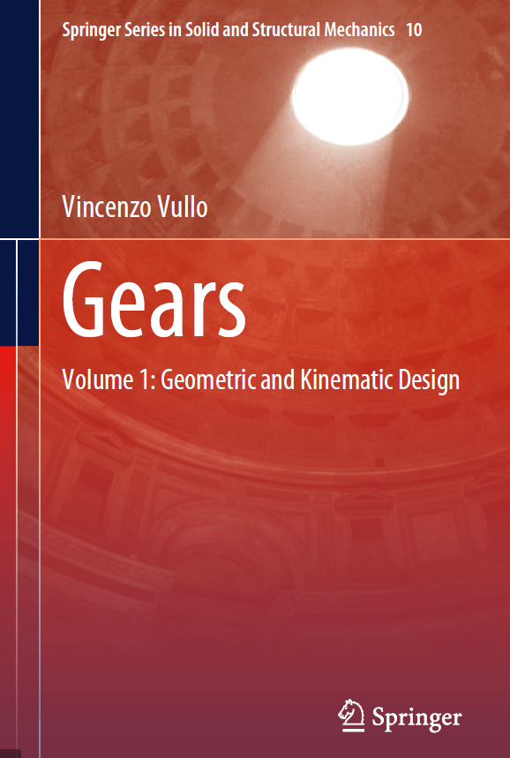
Direção do ângulo de hélice |  |  |  | Tolerância do entre centros
Sem |  |  |  | js6
Esquerda |  |  |  | js7
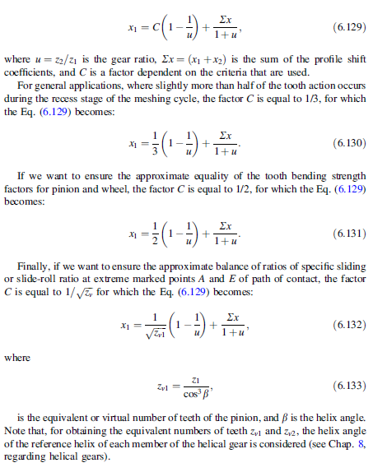
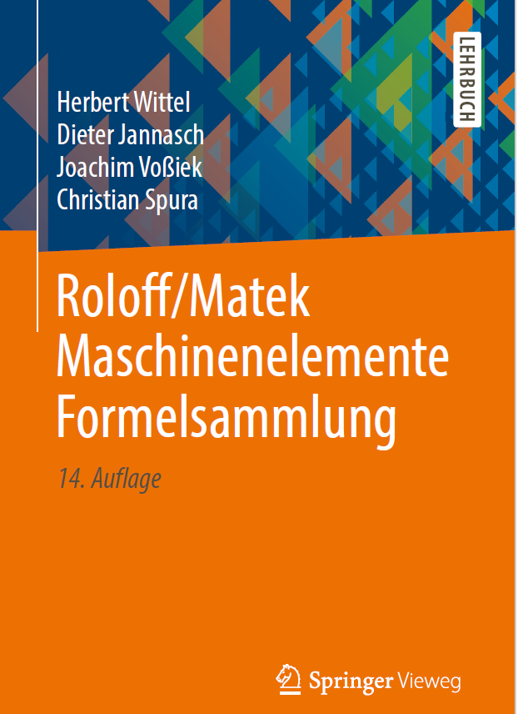
Direita |  |  |  | js8 |  |  |  |  |  |  |  |  |  |  |  | nº de caracteres | 4 | Valores em microns
Esq./dir. |  |  |  | h6 |  |  |  |  |  |  |  |  |  |  |  | tolerância escolhida |  | 25cd | 25 | cd |  |  | coluna | valor |  | coluna | valor
 |  |  |  | h7 |  |  |  |  |  |  |  |  |  |  |  | diâmetro primitivo do pinhão |  | 62.116570825 |  |  |  | Asne | 7 | 70 | Tsn | 6 | 40
 |  |  |  | h8 |  |  |  |  |  |  |  |  |  |  |  | diâmetro primitivo da coroa |  | 147.00921762 |  |  |  | Asne | 7 | 95 | Tsn | 6 | 50
Tolerância do entre centros
Acima de | Até inclusive |  | h6 |  | h7 |  | h8 |  | js6 |  | js7 |  | js8 |  | ASNE | Diâmetro Primitivo | a | ab | b | bc | c | cd | d | e | f | g
 |  | 1 | 2 | 3 | 4 | 5 | 6 | 7 | 8 | 9 | 10 | 11 | 12 | 13 |  | Acima de | 2 | 3 | 4 | 5 | 6 | 7 | 8 | 9 | 10 | 11
3 | 6 |  | 0.0000 | -0.0080 | 0.0000 | -0.0120 | 0.0000 | -0.0180 | 0.0040 | -0.0040 | 0.0060 | -0.0060 | 0.0090 | -0.0090 |  | 0.000000000000 | 100 | 85 | 70 | 58 | 48 | 40 | 33 | 22 | 10 | 5
6 | 10 | 6 | 0.0000 | -0.0090 | 0.0000 | -0.0150 | 0.0000 | -0.0220 | 0.0045 | -0.0045 | 0.0075 | -0.0075 | 0.0110 | -0.0110 |  | 10.00000000001 | 135 | 110 | 95 | 75 | 65 | 54 | 44 | 30 | 14 | 7
10 | 18 | 10 | 0.0000 | -0.0110 | 0.0000 | -0.0180 | 0.0000 | -0.0270 | 0.0055 | -0.0055 | 0.0090 | -0.0090 | 0.0135 | -0.0135 |  | 50.00000000001 | 180 | 150 | 125 | 105 | 85 | 70 | 60 | 40 | 19 | 9
Why Is Gear Chamfering Required?
Gears need to be chamfered and deburred using high quality and controlled process for the following reasons: To avoid breakage: Excessive carburizing along the tooth edges can often lead to breakage as the gear is running. To avoid damaging gears and bearings: Gear chamfering and deburring are required to remove burs. If the burs are not removed, they may chip off during the running cycle and damage both the gears and bearings. To avoid poor tool life in the finishing processes: Gear chamfering and deburring is a required process to prolong the tool life expectancy in the finishing process. Safety: The risk of tool handling injuries can be greatly reduced when the sharp burs are removed with the gear chamfering and deburring procedure.
18 | 30 | 18 | 0.0000 | -0.0130 | 0.0000 | -0.0210 | 0.0000 | -0.0330 | 0.0065 | -0.0065 | 0.0105 | -0.0105 | 0.0165 | -0.0165 |  | 125.00000000001 | 250 | 200 | 170 | 140 | 115 | 95 | 80 | 56 | 25 | 12
30 | 50 | 30 | 0.0000 | -0.0160 | 0.0000 | -0.0250 | 0.0000 | -0.0390 | 0.0080 | -0.0080 | 0.0125 | -0.0125 | 0.0195 | -0.0195 |  | 280.00000000001 | 330 | 280 | 230 | 190 | 155 | 130 | 110 | 75 | 35 | 17
50 | 80 | 50 | 0.0000 | -0.0190 | 0.0000 | -0.0300 | 0.0000 | -0.0460 | 0.0095 | -0.0095 | 0.0150 | -0.0150 | 0.0230 | -0.0230 |  | 560.00000000001 | 450 | 370 | 310 | 260 | 210 | 175 | 145 | 100 | 48 | 22
80 | 120 | 80 | 0.0000 | -0.0220 | 0.0000 | -0.0350 | 0.0000 | -0.0540 | 0.0110 | -0.0110 | 0.0175 | -0.0175 | 0.0270 | -0.0270 |  | 1000.00000000001 | 600 | 500 | 420 | 340 | 290 | 240 | 200 | 135 | 64 | 30
120 | 180 | 120 | 0.0000 | -0.0250 | 0.0000 | -0.0400 | 0.0000 | -0.0630 | 0.0125 | -0.0125 | 0.0200 | -0.0200 | 0.0315 | -0.0315 |  | 1600.00000000001 | 820 | 680 | 560 | 460 | 390 | 320 | 270 | 180 | 85 | 41
180 | 250 | 180 | 0.0000 | -0.0290 | 0.0000 | -0.0460 | 0.0000 | -0.0720 | 0.0145 | -0.0145 | 0.0230 | -0.0230 | 0.0360 | -0.0360 |  | 2500.00000000001 | 1,100 | 920 | 760 | 620 | 520 | 430 | 360 | 250 | 115 | 56
250 | 315 | 250 | 0.0000 | -0.0320 | 0.0000 | -0.0520 | 0.0000 | -0.0810 | 0.0160 | -0.0160 | 0.0260 | -0.0260 | 0.0405 | -0.0405 |  | 4000.00000000001 | 1,500 | 1,250 | 1,020 | 840 | 700 | 580 | 480 | 330 | 155 | 75
315 | 400 | 315 | 0.0000 | -0.0360 | 0.0000 | -0.0570 | 0.0000 | -0.0890 | 0.0180 | -0.0180 | 0.0285 | -0.0285 | 0.0445 | -0.0445 |  | 6300.00000000001 | 2,000 | 1,650 | 1,350 | 1,150 | 940 | 780 | 640 | 450 | 210 | 100
Why Gears Need to be Chamfered Tuesday, September 18, 2018 The chamfering and deburring of gears is often an undervalued process in gear production which holds a rather high importance and priority in the eyes of the professional. However, it has a rather strong and positive influence on the basic characteristics of usage and application of the work piece. Improvements in ratings are happening on a daily basis as for gears in vehicles, it also depends on the technique or process employed for this operation. Following are a few parts we wanted to explain in regards to the sophistication required in tools. Especially in case of tools that use plastic deformation for chamfering. Also tools that tend to promote the process of rolling and cutting for deburring. Gears need to be maintained regularly calling for them to be chamfered and deburred with a controlled, high quality process. This is usually done in this unique way for the following reasons: To avoid breakage: Excessive carburizing along the tooth edges can often cause breakage when the gear is running
To avoid damaging gears and bearings: If burrs are not removed, they may chip off during the running cycle and cause damage to the other gears and bearings.
To avoid poor tool life in the finishing processes
Removal of very sharp burrs reduces the risk of tool handling injuries.
400 | 500 | 400 | 0.0000 | -0.0400 | 0.0000 | -0.0630 | 0.0000 | -0.0970 | 0.0200 | -0.0200 | 0.0315 | -0.0315 | 0.0485 | -0.0485
500 | 630 | 500 | 0.0000 | -0.0440 | 0.0000 | -0.0700 | 0.0000 | -0.1100 | 0.0220 | -0.0220 | 0.0350 | -0.0350 | 0.0550 | -0.0550
630 | 800 | 630 | 0.0000 | -0.0500 | 0.0000 | -0.0800 | 0.0000 | -0.1250 | 0.0250 | -0.0250 | 0.0400 | -0.0400 | 0.0625 | -0.0625 | TSN | Diâmetro Primitivo | 21 | 22 | 23 | 24 | 25 | 26 | 27 | 28 | 29 | 30
800 | 1000 | 800 | 0.0000 | -0.0560 | 0.0000 | -0.0900 | 0.0000 | -0.1400 | 0.0280 | -0.0280 | 0.0450 | -0.0450 | 0.0700 | -0.0700 |  | Acima de | 2 | 3 | 4 | 5 | 6 | 7 | 8 | 9 | 10 | 11
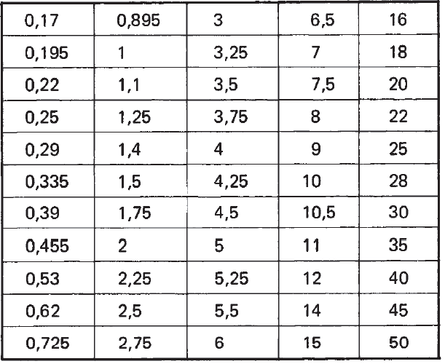
1000 | 1250 | 1000 | 0.0000 | -0.0660 | 0.0000 | -0.1050 | 0.0000 | -0.1650 | 0.0330 | -0.0330 | 0.0525 | -0.0525 | 0.0825 | -0.0825 |  | 0.000000000000 | 3 | 5 | 8 | 12 | 20 | 30 | 50 | 80 | 30 | 200
1250 | 1600 | 1250 | 0.0000 | -0.0780 | 0.0000 | -0.1250 | 0.0000 | -0.1950 | 0.0390 | -0.0390 | 0.0625 | -0.0625 | 0.0975 | -0.0975 |  | 10.00000000001 | 5 | 8 | 12 | 20 | 30 | 50 | 80 | 130 | 200 | 300
1600 | 2000 | 1600 | 0.0000 | -0.0920 | 0.0000 | -0.1500 | 0.0000 | -0.2300 | 0.0460 | -0.0460 | 0.0750 | -0.0750 | 0.1150 | -0.1150 |  | 50.00000000001 | 6 | 10 | 16 | 25 | 40 | 60 | 100 | 160 | 250 | 400
2000 | 2500 | 2000 | 0.0000 | -0.1100 | 0.0000 | -0.1750 | 0.0000 | -0.2800 | 0.0550 | -0.0550 | 0.0875 | -0.0875 | 0.1400 | -0.1400 |  | 125.00000000001 | 8 | 12 | 20 | 30 | 50 | 80 | 130 | 200 | 300 | 500 |  | Undercut
2500 | 3150 | 2500 | 0.0000 | -0.1350 | 0.0000 | -0.2100 | 0.0000 | -0.3300 | 0.0675 | -0.0675 | 0.1050 | -0.1050 | 0.1650 | -0.1650 |  | 280.00000000001 | 10 | 16 | 25 | 40 | 60 | 100 | 160 | 250 | 400 | 600
 |  | 3150 |  |  |  |  |  |  |  |  |  |  |  |  |  | 560.00000000001 | 12 | 20 | 30 | 50 | 80 | 130 | 200 | 300 | 500 | 800
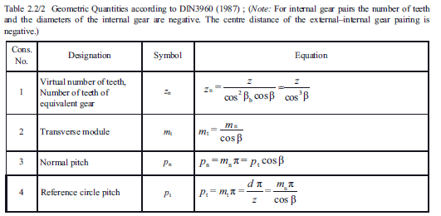
 |  |  |  |  |  |  |  |  |  |  |  |  |  |  |  | 1000.00000000001 | 16 | 25 | 40 | 60 | 100 | 160 | 250 | 400 | 600 | 1,000
 |  | Tolerância desejada |  | js7 | Coluna | 10 |  |  |  |  |  |  |  |  |  | 1600.00000000001 | 20 | 30 | 50 | 80 | 130 | 200 | 300 | 500 | 800 | 1,300
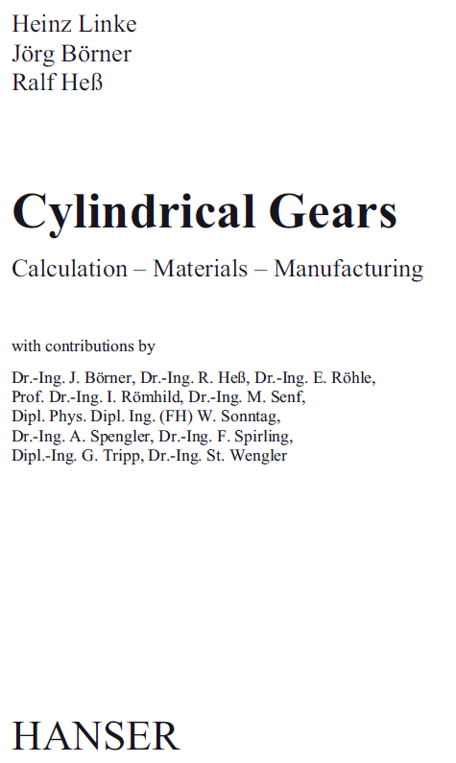
 |  | Entre centros |  | 105 | Tolerância | 0.0175 |  |  |  |  |  |  |  |  |  | 2500.00000000001 | 25 | 40 | 60 | 100 | 160 | 250 | 400 | 600 | 1,000 | 1,600
 |  |  |  |  |  | -0.0175 |  |  |  |  |  |  |  |  |  | 4000.00000000001 | 30 | 50 | 80 | 130 | 200 | 300 | 500 | 800 | 1,300 | 2,000
 |  |  |  |  |  |  |  |  |  |  |  |  |  |  |  | 6300.00000000001 | 40 | 60 | 100 | 160 | 250 | 400 | 600 | 1,000 | 1,600 | 2,400
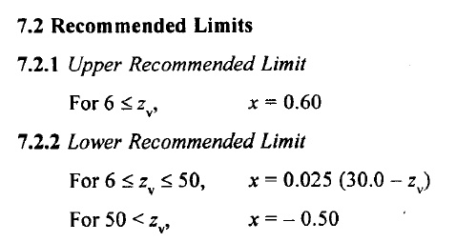
Tolerância no diâmetro externo
Acima de | Até inclusive |  | h8 |  | h9
 |  | 1 | 2 | 3 | 4 | 5 |  |  |  |  |  |  |  |  |  | 21a | a | 21
3 | 6 |  | 0.0000 | -0.0180 | 0.0000 | -0.0040 |  |  |  |  |  |  |  |  |  | 21ab | ab | 21
6 | 10 | 6 | 0.0000 | -0.0220 | 0.0000 | -0.0045 |  |  |  |  |  |  |  |  |  | 21b | b | 21
10 | 18 | 10 | 0.0000 | -0.0270 | 0.0000 | -0.0055 |  |  |  |  |  |  |  |  |  | 21c | c | 21 |  |  |  |  |  |  |  |  |  |  | Diâmetro da esfera recomendado conforme DIN 3977 |  |  | 0.17
18 | 30 | 18 | 0.0000 | -0.0330 | 0.0000 | -0.0065 |  |  |  |  |  |  |  |  |  | 21cd | cd | 21 |  |  |  |  |  |  |  |  |  |  |  |  |  | 0.195
30 | 50 | 30 | 0.0000 | -0.0390 | 0.0000 | -0.0080 |  |  |  |  |  |  |  |  |  | 21d | d | 21 |  |  |  |  |  |  |  |  |  |  | 0,17 | 2,25 | 9 | 0.22
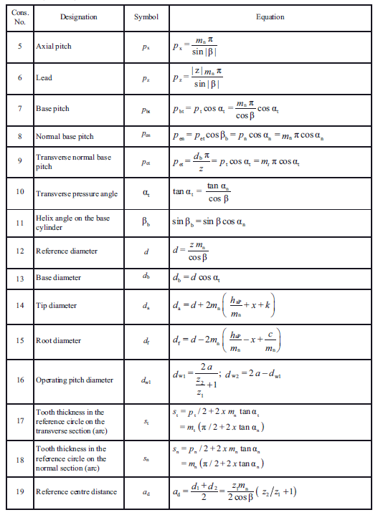
50 | 80 | 50 | 0.0000 | -0.0460 | 0.0000 | -0.0095 |  |  |  |  |  |  |  |  |  | 21e | e | 21 |  |  |  |  |  |  |  |  |  |  | 0,195 | 2,5 | 10 | 0.25
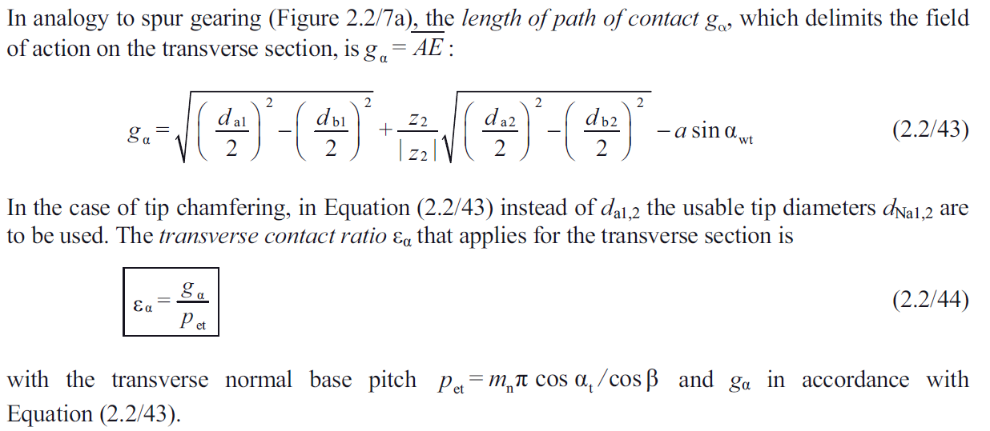
80 | 120 | 80 | 0.0000 | -0.0540 | 0.0000 | -0.0110 |  |  |  |  |  |  |  |  |  | 21f | f | 21 |  |  |  |  |  |  |  |  |  |  | 0,22 | 2,75 | 10,5 | 0.335
120 | 180 | 120 | 0.0000 | -0.0630 | 0.0000 | -0.0125 |  |  |  |  |  |  |  |  |  | 21g | g | 21 |  |  |  |  |  |  |  |  |  |  | 0,25 | 3 | 11 | 0.39
180 | 250 | 180 | 0.0000 | -0.0720 | 0.0000 | -0.0145 |  |  |  |  |  |  |  |  |  | 22a | a | 22 |  |  |  |  |  |  |  |  |  |  | 0,335 | 3,25 | 12 | 0.455
250 | 315 | 250 | 0.0000 | -0.0810 | 0.0000 | -0.0160 |  |  |  |  |  |  |  |  |  | 22ab | ab | 22 |  |  |  |  |  |  |  |  |  |  | 0,39 | 3,5 | 14 | 0.53
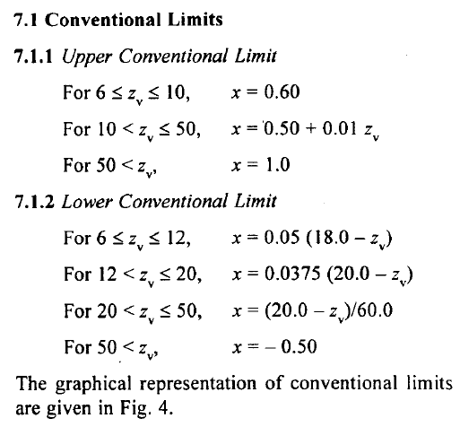
315 | 400 | 315 | 0.0000 | -0.0890 | 0.0000 | -0.0180 |  |  |  |  |  |  |  |  |  | 22b | b | 22 |  |  |  |  |  |  |  |  |  |  | 0,455 | 3,75 | 15 | 0.62
400 | 500 | 400 | 0.0000 | -0.0970 | 0.0000 | -0.0200 |  |  |  |  |  |  |  |  |  | 22c | c | 22 |  |  |  |  |  |  |  |  |  |  | 0,53 | 4 | 16 | 0.725
500 | 630 | 500 | 0.0000 | -0.1100 | 0.0000 | -0.0220 |  |  |  |  |  |  |  |  |  | 22cd | cd | 22 |  |  |  |  |  |  |  |  |  |  | 0,62 | 4,25 | 18 | 0.895
630 | 800 | 630 | 0.0000 | -0.1250 | 0.0000 | -0.0250 |  |  |  |  |  |  |  |  |  | 22d | d | 22 |  |  |  |  |  |  |  |  |  |  | 0,725 | 4,5 | 20 | 1
800 | 1000 | 800 | 0.0000 | -0.1400 | 0.0000 | -0.0280 |  |  |  |  |  |  |  |  |  | 22e | e | 22 |  |  |  |  |  |  |  |  |  |  | 0,895 | 5 | 22 | 1.1 | Desvio do diâmetro da esfera e tolerância de circularidade (DIN 2269)
1000 | 1250 | 1000 | 0.0000 | -0.1650 | 0.0000 | -0.0330 |  |  |  |  |  |  |  |  |  | 22f | f | 22 |  |  |  |  |  |  |  |  |  |  | 1 | 5,25 | 25 | 1.25 | Diâmetro nominal Dma mm | Desvio permissível em microns |  |  | Tolerância de circularidade em microns
1250 | 1600 | 1250 | 0.0000 | -0.1950 | 0.0000 | -0.0390 |  |  |  |  |  |  |  |  |  | 22g | g | 22 |  |  |  |  |  |  |  |  |  |  | 1,1 | 5,5 | 28 | 1.4
1600 | 2000 | 1600 | 0.0000 | -0.2300 | 0.0000 | -0.0460 |  |  |  |  |  |  |  |  |  | 23a | a | 23 |  |  |  |  |  |  |  |  |  |  | 1,25 | 6 | 30 | 1.5 |  | Grau 0 | Grau 1 | Grau 2 | Grau 0 | Grau 1 | Grau 2
2000 | 2500 | 2000 | 0.0000 | -0.2800 | 0.0000 | -0.0550 |  |  |  |  |  |  |  |  |  | 23ab | ab | 23 |  |  |  |  |  |  |  |  |  |  | 1,4 | 6,5 | 35 | 1.75 | De 0,17 até inclusive 20 | +/- 0.3 | +/- 1 | +/- 2 | 0,15 | 0,5 | 1,0
2500 | 3150 | 2500 | 0.0000 | -0.3300 | 0.0000 | -0.0675 |  |  |  |  |  |  |  |  |  | 23b | b | 23 |  |  |  |  |  |  |  |  |  |  | 1,5 | 7 | 40 | 2
 |  | 3150 |  |  |  |  |  |  |  |  |  |  |  |  |  | 23c | c | 23 |  |  |  |  |  |  |  |  |  |  | 1,75 | 7,5 | 45 | 2.25 | De 20 até 50 inclusive | +/- 0.5 | +/- 1,5 | +/- 3 | 0,30 | 1,0 | 2,2
 |  |  |  |  |  |  |  |  |  |  |  |  |  |  |  | 23cd | cd | 23 |  |  |  |  |  |  |  |  |  |  | 2 | 8 | 50 | 2.5
h8 |  | Pinhão |  |  |  |  |  |  |  |  |  |  |  |  |  | 23d | d | 23 |  |  |  |  |  |  |  |  |  |  |  |  |  | 2.75
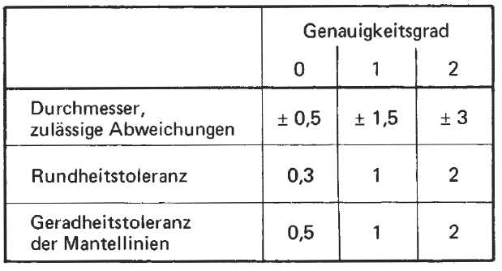
h9 |  | Tolerância desejada |  | h8 | Coluna | 2 |  |  |  |  |  |  |  |  |  | 23e | e | 23 |  |  |  |  |  |  |  |  |  |  |  |  |  | 3
 |  | Diâmetro externo |  | 68.103877653 | Tolerância | 0 |  |  |  |  |  |  |  |  |  | 23f | f | 23 |  |  |  |  |  |  |  |  |  |  |  |  |  | 3.25
 |  |  |  |  |  | -0.046 |  |  |  |  |  |  |  |  |  | 23g | g | 23 |  |  |  |  |  |  |  |  |  |  |  |  |  | 3.5
 |  |  |  |  |  |  |  |  |  |  |  |  |  |  |  | 24a | a | 24 |  |  |  |  |  |  |  |  |  |  |  |  |  | 3.75
 |  |  |  |  |  |  |  |  |  |  |  |  |  |  |  | 24ab | ab | 24 |  |  |  |  |  |  |  |  |  |  |  |  |  | 4
 |  | Coroa |  |  |  |  |  |  |  |  |  |  |  |  |  | 24b | b | 24 |  |  |  |  |  |  |  |  |  |  |  |  |  | 4.25 |  |  |  |  |  |  |  | Linke/Börner/Heß
 |  | Tolerância desejada |  | h8 | Coluna | 2 |  |  |  |  |  |  |  |  |  | 24c | c | 24 |  |  |  |  |  |  |  |  |  |  |  |  |  | 4.5 |  |  |  |  |  |  |  | Cylindrical Gears
 |  | Diâmetro externo |  | 149.88342918 | Tolerância | 0 |  |  |  |  |  |  |  |  |  | 24cd | cd | 24 |  |  |  |  |  |  |  |  |  |  |  |  |  | 5
 |  |  |  |  |  | -0.063 |  |  |  |  |  |  |  |  |  | 24d | d | 24 |  |  |  |  |  |  |  |  |  |  |  |  |  | 5.25
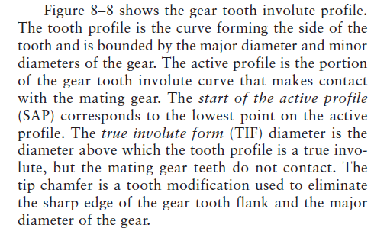
 |  |  |  |  |  |  |  |  |  |  |  |  |  |  |  | 24e | e | 24 |  |  |  |  |  |  |  |  |  |  |  |  |  | 5.5
 |  |  |  |  |  |  |  |  |  |  |  |  |  |  |  | 24f | f | 24 |  |  |  |  |  |  |  |  |  |  |  |  |  | 6
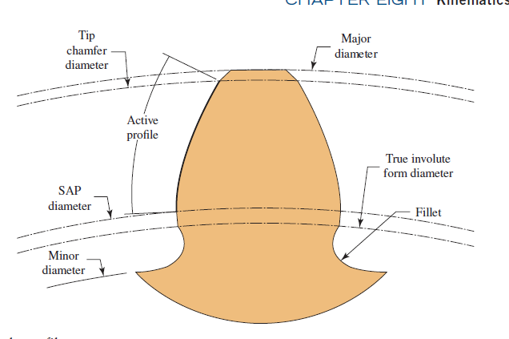
 |  |  |  |  |  |  |  |  |  |  |  |  |  |  |  | 24g | g | 24 |  |  |  |  |  |  |  |  |  |  |  |  |  | 6.5
 |  |  |  |  |  |  |  |  |  |  |  |  |  |  |  | 25a | a | 25 |  |  |  |  |  |  |  |  |  |  |  |  |  | 7
 |  |  |  |  |  |  |  |  |  |  |  |  |  |  |  | 25ab | ab | 25 |  |  |  |  |  |  |  |  |  |  |  |  |  | 7.5
 |  |  |  |  |  |  |  |  |  |  |  |  |  |  |  | 25b | b | 25 |  |  |  |  |  |  |  |  |  |  |  |  |  | 8
 |  |  |  |  |  |  |  |  |  |  |  |  |  |  |  | 25c | c | 25 |  |  |  |  |  |  |  |  |  |  |  |  |  | 9
 |  |  |  |  |  |  |  |  |  |  |  |  |  |  |  | 25cd | cd | 25 |  |  |  |  |  |  |  |  |  |  |  |  |  | 10
 |  |  |  |  |  |  |  |  |  |  |  |  |  |  |  | 25d | d | 25 |  |  |  |  |  |  |  |  |  |  |  |  |  | 10.5
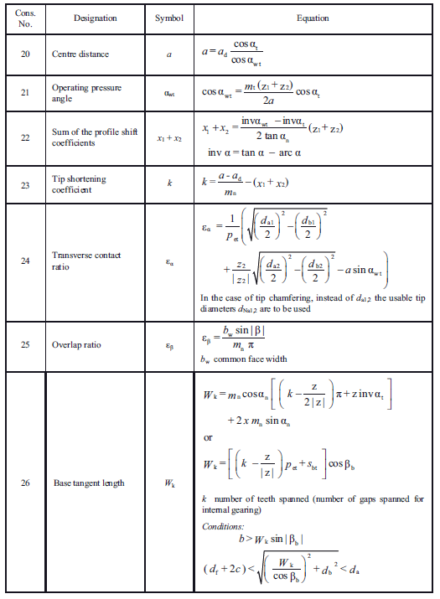
 |  |  |  |  |  |  |  |  |  |  |  |  |  |  |  | 25e | e | 25 |  |  |  |  |  |  |  |  |  |  |  |  |  | 11
 |  |  |  |  |  |  |  |  |  |  |  |  |  |  |  | 25f | f | 25 |  |  |  |  |  |  |  |  |  |  |  |  |  | 12
 |  |  |  |  |  |  |  |  |  |  |  |  |  |  |  | 25g | g | 25 |  |  |  |  |  |  |  |  |  |  |  |  |  | 14
 |  |  |  |  |  |  |  |  |  |  |  |  |  |  |  | 26a | a | 26 |  |  |  |  |  |  |  |  |  |  |  |  |  | 15
 |  |  |  |  |  |  |  |  |  |  |  |  |  |  |  | 26ab | ab | 26 |  |  |  |  |  |  |  |  |  |  |  |  |  | 16
 |  |  |  |  |  |  |  |  |  |  |  |  |  |  |  | 26b | b | 26 |  |  |  |  |  |  |  |  |  |  |  |  |  | 18
 |  |  |  |  |  |  |  |  |  |  |  |  |  |  |  | 26c | c | 26 |  |  |  |  |  |  |  |  |  |  |  |  |  | 20
 |  |  |  |  |  |  |  |  |  |  |  |  |  |  |  | 26cd | cd | 26 |  |  |  |  |  |  |  |  |  |  |  |  |  | 22
 |  |  |  |  |  |  |  |  |  |  |  |  |  |  |  | 26d | d | 26 |  |  |  |  |  |  |  |  |  |  |  |  |  | 25
 |  |  |  |  |  |  |  |  |  |  |  |  |  |  |  | 26e | e | 26 |  |  |  |  |  |  |  |  |  |  |  |  |  | 28
 |  |  |  |  |  |  |  |  |  |  |  |  |  |  |  | 26f | f | 26 |  |  |  |  |  |  |  |  |  |  |  |  |  | 30
 |  |  |  |  |  |  |  |  |  |  |  |  |  |  |  | 26g | g | 26 |  |  |  |  |  |  |  |  |  |  |  |  |  | 35
 |  |  |  |  |  |  |  |  |  |  |  |  |  |  |  | 27a | a | 27 |  |  |  |  |  |  |  |  |  |  |  |  |  | 40
 |  |  |  |  |  |  |  |  |  |  |  |  |  |  |  | 27ab | ab | 27 |  |  |  |  |  |  |  |  |  |  |  |  |  | 45
 |  |  |  |  |  |  |  |  |  |  |  |  |  |  |  | 27b | b | 27 |  |  |  |  |  |  |  |  |  |  |  |  |  | 50
 |  |  |  |  |  |  |  |  |  |  |  |  |  |  |  | 27c | c | 27
Reviews on teeth of heavily
loaded gears require tip relief to reduce effects of deflection,
and have full fillet radii to reduce stress concentrations
O All nitrided gear teeth should have proper tip relief on their profile to
avoid tip loading that may occur due to tooth deflection or misalignment
of gears. No sharp corners are allowed on tooth tips.
 |  |  |  |  |  |  |  |  |  |  |  |  |  |  |  | 27cd | cd | 27
 |  |  |  |  |  |  |  |  |  |  |  |  |  |  |  | 27d | d | 27
 |  |  |  |  |  |  |  |  |  |  |  |  |  |  |  | 27e | e | 27
 |  |  |  |  |  |  |  |  |  |  |  |  |  |  |  | 27f | f | 27
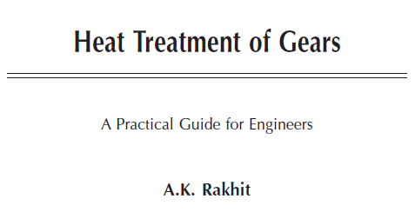
 |  |  |  |  |  |  |  |  |  |  |  |  |  |  |  | 27g | g | 27
 |  |  |  |  |  |  |  |  |  |  |  |  |  |  |  | 28a | a | 28
 |  |  |  |  |  |  |  |  |  |  |  |  |  |  |  | 28ab | ab | 28
 |  |  |  |  |  |  |  |  |  |  |  |  |  |  |  | 28b | b | 28
 |  |  |  |  |  |  |  |  |  |  |  |  |  |  |  | 28c | c | 28
 |  |  |  |  |  |  |  |  |  |  |  |  |  |  |  | 28cd | cd | 28
 |  |  |  |  |  |  |  |  |  |  |  |  |  |  |  | 28d | d | 28
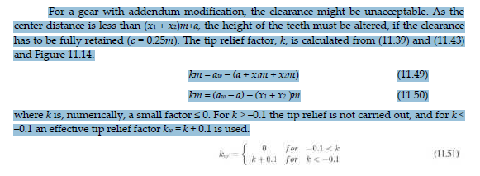
For a gear with addendum modification, the clearance might be unacceptable. As the center distance is less than (x1 + x2)m+a, the height of the teeth must be altered, if the clearance has to be fully retained (c = 0.25m). The tip relief factor, k, is calculated from (11.39) and (11.43) and Figure 11.14.
km = aw – (a + x1m + x2m) (11.49)
km = (aw – a) – (x1 + x2 )m (11.50)
where k is, numerically, a small factor ≤ 0. For k > –0.1 the tip relief is not carried out, and for k < –0.1 an effective tip relief factor kw = k + 0.1 is used.
 |  |  |  |  |  |  |  |  |  |  |  |  |  |  |  | 28e | e | 28
 |  |  |  |  |  |  |  |  |  |  |  |  |  |  |  | 28f | f | 28
 |  |  |  |  |  |  |  |  |  |  |  |  |  |  |  | 28g | g | 28
 |  |  |  |  |  |  |  |  |  |  |  |  |  |  |  | 29a | a | 29
 |  |  |  |  |  |  |  |  |  |  |  |  |  |  |  | 29ab | ab | 29
 |  |  |  |  |  |  |  |  |  |  |  |  |  |  |  | 29b | b | 29
 |  |  |  |  |  |  |  |  |  |  |  |  |  |  |  | 29c | c | 29
 |  |  |  |  |  |  |  |  |  |  |  |  |  |  |  | 29cd | cd | 29
 |  |  |  |  |  |  |  |  |  |  |  |  |  |  |  | 29d | d | 29
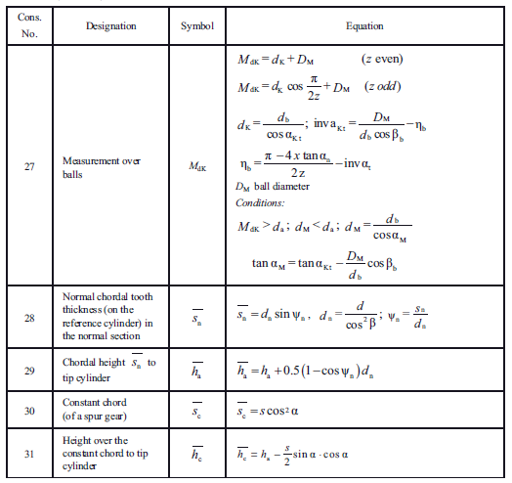
 |  |  |  |  |  |  |  |  |  |  |  |  |  |  |  | 29e | e | 29
 |  |  |  |  |  |  |  |  |  |  |  |  |  |  |  | 29f | f | 29
 |  |  |  |  |  |  |  |  |  |  |  |  |  |  |  | 29g | g | 29
A folga radial entre 2 engrenagens é a distância entre o diâmetro de cabeça de uma delas e o diâmetro de fundo da outra.
Para engrenagens com modificação de perfil, a folga pode ser inaceitável.
Por exemplo, quando adotamos um adendo = 1 x módulo e um dedendo = 1,25 x módulo, estamos adotando uma folga c = (1,25 - 1) x módulo, ou seja c = 0,25 x módulo.
Quando não se obtém a folga desejada, introduzimos um fator k chamado de coeficiente de rebaixamento.
Devemos considerar:
k = 0 se k calculado maior que -0,1
k = k + 0,1 se k calculado for menor ou igual -0,1
 |  |  |  |  |  |  |  |  |  |  |  |  |  |  |  | 30a | a | 30
 |  |  |  |  |  |  |  |  |  |  |  |  |  |  |  | 30ab | ab | 30
 |  |  |  |  |  |  |  |  |  |  |  |  |  |  |  | 30b | b | 30
 |  |  |  |  |  |  |  |  |  |  |  |  |  |  |  | 30c | c | 30
 |  |  |  |  |  |  |  |  |  |  |  |  |  |  |  | 30cd | cd | 30
 |  |  |  |  |  |  |  |  |  |  |  |  |  |  |  | 30d | d | 30
 |  |  |  |  |  |  |  |  |  |  |  |  |  |  |  | 30e | e | 30
 |  |  |  |  |  |  |  |  |  |  |  |  |  |  |  | 30f | f | 30
 |  |  |  |  |  |  |  |  |  |  |  |  |  |  |  | 30g | g | 30
 |  |  |  |  |  |  |  |  |  |  |  |  |  |  |  | outro valor

Relatório
CARACTERÍSTICAS GEOMÉTRICAS DE ENGRENAGENS CILINDRICAS DE DENTES RETOS OU HELICOIDAIS CONFORME NORMA ISO 21771 - 2007 e DIN 3960 - 1987

Eng.º Roberto Perracini
www.eneng.com.br
 |  | Cliente: | Exemplo
 | Nº do desenho da eng. 1: |  | Engrenagem 1
 | Nº do desenho da eng. 2: |  | Engrenagem 2
 | Nº de referência: |  | 2
 |  |  |  | Dados de entrada
Descrição |  |  |  | Eng. 1 | Eng. 2 | Unid.
Número de dentes |  |  | Z | 23 | 65
Redução |  |  | u | 2.826
Módulo normal |  |  | mn | 5 |  | mm
Ângulo de pressão normal |  |  | αn | 20 |  | gd
Ângulo de hélice |  |  | β | 13 |  | gd
Direção do ângulo de hélice |  |  | 0 | Direita | Esquerda
Entre centros de trabalho |  |  | aw | 230 |  | mm
Tolerância do entre centros (ISO 286-1) |  |  | Ai | js7
Desvios limites devido a tolerância do entre centros |  |  | Aa.e/i | 0.023 | -0.023 | mm
Entre centros + desvios |  |  | aw.e/i | 230.023 | 229.977 | mm
Entre centros sem deslocamento do perfil |  |  | a | 225.787 |  | mm
Módulo transversal |  |  | mt | 5.132 |  | mm
Diâmetro primitivo |  |  | d | 118.025 | 333.549 | mm
Diâmetro de trabalho |  |  | dw | 120.227 | 339.773 | mm
Ângulo de pressão transversal |  |  | αt | 20.4829 |  | gd
Ângulo de pressão transversal de trabalho |  |  | αtw | 23.1298 |  | gd
Ângulo de hélice no diâmetro de base |  |  | βb | 12.2035 |  | gd
Número de dentes virtuais para cálculo do desl. do perfil |  |  | Znx | 23.876 | 67.477
Somatória dos deslocamentos de perfil |  |  | Σx | 0.8957
Deslocamento do perfil sugerido conforme BSI BS PD 6457 | Para equalizar os fatores das tensões de ruptura |  | x1 | 0.4495

 | Para equalizar as velocidades de deslizamento |  |  | 0.3663

 | Engrenagens em geral |  |  | 0.5572
Valores recomendados ISO/TR 4467-1982 | Mínimo convencional |  | x1,2 | -0.0646 | -0.5000
 | Máximo convencional |  |  | 0.7388 | 1.0000
Valor mínimo para evitar undercut |  |  |  | -0.4452 | -3.0843
Valores adotados para x1 e x2 |  |  |  | 0.5550 | 0.3407
Espessura mínima normal na cabeça ( mínimo = 0,4 x mn = 2,8 mm ) |  |  | samin | 3.2636132336 | 4.3628121024 | mm
Deslocamento do perfil (correção) x módulo |  |  | x.m | 2.775 | 1.704 | mm
Coeficiente de rebaixamento |  |  | k | 0.053
Coeficiente de rebaixamento x módulo |  |  | k.m | 0.266 |  | mm
Fator de altura da cabeça do dente (adendum) |  |  | a | 1.000
Addendum x módulo |  |  | a.mn | 5.000 |  | mm
Fator de altura do pé do dente (dedendum) |  |  | d | 1.250
Dedendum x módulo |  |  | d.mn | 6.250 |  | mm
Tolerância na espessura do dente (DIN 3967) |  |  |  | outro valor
 |  |  | Asne | ----- | ----- | μm
 |  |  | Tsn | ----- | -----
 |  |  | Asni | ----- | -----
Tolerância na espessura do dente quando for escolhido campo = outro valor |  |  | Asne | 60 | 110 | μm
 |  |  | Tsn | 400 | 600
 |  |  | Asni | 460 | 710
Espessura em arco do dente no plano normal no diâmetro primitivo |  | Nominal | san | 9.874 | 9.094 | mm
 |  | Máximo | sanmáx | 9.814 | 8.984
 |  | Mínimo | samin | 9.414 | 8.384
Correção considerando as tolerâncias da espessura do dente (correção real). |  | Máxima | x1,2 | 0.5385 | 0.3105
 |  | Mínima |  | 0.4286 | 0.1457
Altura do dente | Com a correção adotada | da cabeça | ha | 7.509 | 6.438 | mm
 |  | do fundo ou pé | hf | 3.475 | 4.546
 |  | total | h | 10.984 | 10.984
 | Com a correção máxima real e com o mesmo valor de k | da cabeça | hamax | 7.427 | 6.287 | mm
 |  | do fundo ou pé | hfmax | 3.557 | 4.697
 |  | total | h | 10.984 | 10.984
Tolerância para os diâmetros externos |  | Campo e qualidade |  | h9
 |  | Afastamento Superior |  | 0.000 | 0.000 | mm
 |  | Afastamento Inferior |  | -0.013 | -0.018
Diâmetro de cabeça com x1 e x2 nos seus valores médios | Nominal para usinagem do blanque |  | da | 132.330 | 345.299 | mm
 | Nominal para medição |  |  | 127.197 | 342.918
 | Para usinagem do blanque | Máximo | damaxub | 132.330 | 345.299
 |  | Mínimo | daminub | 132.317 | 345.281
 | Para medição após usinagem dos dentes | Máximo | damaxm | 127.197 | 342.918
 |  | Mínimo | daminm | 127.184 | 342.900
Diâmetro de fundo ou pé do dente | Calculado com x nominal |  | df | 0.000 | 0.000 | mm
 | Calculado com x máximo |  | dfmax | 0.000 | 0.000
 | Calculado com x mínimo |  | dfmin | 0.000 | 0.000

